상품제안서
샤오미 내츄럴 볼펜 | 상품코드: S44881

 |  |  |  |  |  |  | 02-713-8555 | www.synergygift.co.kr
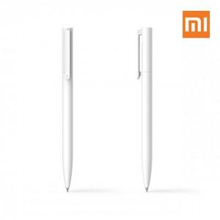 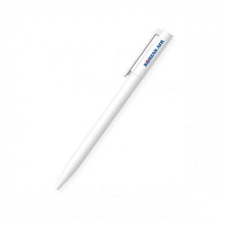 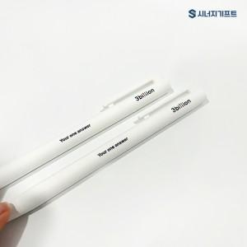

【상세/제작정보】 | 컬러 전사인쇄가 가능한 가성비 좋은 노크타입 0.5mm 중성펜

【인쇄/포장옵션】 | 레이저, 풀칼라, 패드1도 / 포장불가능

【공급단가】 | 수량 | 300~ | 500~ | 1,000~ | 3,000~ | 10,000~
*VAT별도 | 단가 | 700원 | 660원 | 630원 | 610원 | 600원

【상품 URL】 | https://www.synergygift.co.kr:443/src/goods_detail.php?gdno=44881

